Conversion a minutos
 |  |  |  |  |  |  |  |  | Justina Lagos
 | Frentes derecho
Nombre |  | Marta Ortiz |  | Leo- cualquir operador | Sayra Madoza | Bessy Dias | Kelvin Ortiz |  |  |  |  | TackTime | 3.9045553145 | min | 3.9045553145 | min | 3.9045553145 | min
subproceso | Tira de botones | Pegado de bolsa | Ruedo de bolsa | Fusionado frente izquierdo | Planchar Turback izquierdo | Planchar bolsa | pegado de banda | Ojales | Hacer Boton (nueva) | Costura Izquierda |  | Tiempo de producción por dia(min) | 10800 | min al mes | 2700 | min a la semana | 540 | min al dia
 | 0.85 | 0.93333333333 | 0.68333333333 | 0.15 | 3.0333333333 | 2 | 1.25 | 0.78333333333 |  |  |  | Demanda del Cliente | 2766 | MES | 691.5 | SEMANA | 138.3 | DIA
 | 0.88333333333 | 0.85 | 0.7 | 0.16666666667 | 3.003 | 1.6833333333 | 1.1333333333 | 0.78333333333
 | 0.81666666667 | 1.35 | 0.51666666667 | 0.15 | 3.37 | 2.0333333333 | 1.3333333333 | 0.86666666667
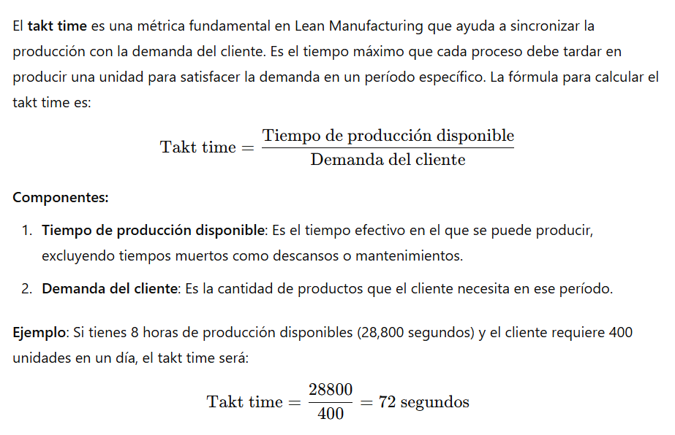
 | 0.83333333333 | 1.3 | 0.8 | 0.18333333333 | 6.2666666667 | 1.5666666667 | 1.3166666667 | 0.81666666667
 | 0.85 | 1.25 | 1.0333333333 | 0.15 | 3.25 | 1.3333333333 | 1.2666666667 | 0.8
total | 4.2333333333 | 5.6833333333 | 3.7333333333 | 0.8 | 18.923 | 8.6166666667 | 6.3 | 4.05 | 0 | 0 | Total Tiempo | Capacidad (450 min)
Promedio(min) | 0.84666666667 | 1.1366666667 | 0.74666666667 | 0.16 | 3.7846 | 1.7233333333 | 1.26 | 0.81 | 0 | 0 | 7.5779333333 | 61.964812402 | piezas al dia
Promedio (min:seg) | 0.51 | 1.08 | 0.448 | 0.096 | 3.47076 | 1.43398 | 1.156 | 0.486 |  |  | Total Fatiga | Capacidad (660 min)
fatiga | 0.127 | 0.1705 | 0.112 | 0.024 | 0.56769 | 0.2585 | 0.189 | 0.1215 | 0 | 0 | 1.13669 | 75.734770713 | piezas al dia
CAPACIDAD (PIEZAS AL DIA) | 554.60458747 | 413.10722938 | 628.88198758 | 2934.7826087 | 124.07261465 | 272.47498108 | 372.67080745 | 579.71014493 | #DIV/0! | #DIV/0!

 | Mangas
Nombre
subproceso | Hacer pico | Hacer paleton | Jareta grande | Jareta Pequeña | Recortar Jareta | Ojal y boton
 | 1.5 | 0.23333333333 | 1.0166666667 | 0.38333333333 | 0.066666666667 | 0.53333333333
 | 1.6333333333 | 0.2 | 0.73333333333 | 0.33333333333 | 0.05 | 0.8
 | 1.4666666667 | 0.2 | 1.2333333333 | 0.36666666667 | 0.05 | 0.81666666667
 | 1.4666666667 | 0.2 | 1.3 | 0.48333333333 | 0.066666666667 | 0.86666666667
 | 1.5333333333 | 0.23333333333 | 1.4166666667 | 0.33333333333 | 0.05 | 0.78333333333
total | 1.52 | 1.0666666667 | 5.7 | 1.9 | 0.28333333333 | 3.8 | Total Tiempo | Capacidad (450 min)
Promedio(min) | 1.52 | 0.21333333333 | 1.14 | 0.38 | 0.056666666667 | 0.76 | 4.07 | 115.37228929 | piezas al dia
Promedio (min:seg) | 0.912 | 0.128 | 0.684 | 0.228 | 0.034 | 0.456 | Total Fatiga | Capacidad (660 min)
fatiga | 0.228 | 0.032 | 0.171 | 0.057 | 0.0085 | 0.114 | 0.6105 | 141.01057579 | piezas al dia
CAPACIDAD (PIEZAS AL DIA) | 308.92448513 | 2201.0869565 | 411.8993135 | 1235.6979405 | 8286.4450128 | 617.84897025
 | Cuello y Puños |  |  |  |  |  |  |  |  |  |  |  |  | ensamble 1 o 2
Nombre | Sandy Godoy | Deibi Morgan |  | Marlen Ortiz | Emilia Gonzales | Josue Bustillo |  | Marian Espino |  | Eveling Avila | Damaris Flores |  |  | unido de hombro
subproceso | Hacer Taco | Ruedo de Puño | Ruedo de banda | Cerrar cuello (solido) | Cerrar puño (2) | Planchar Cuello | planchar puño (1 puño) | Pespunte cuellos (2 puños) | Pespunte puños | Entirado | Tercer Costura | Puntear Tercera Costura | Afinado de Banda
 | 1.6166666667 | 1.0166666667 | 0.32 | 1.5166666667 | 1.5666666667 | 0.3 | 0.46 | 0.35 | 0.44 | 2.45 | 0.32 |  | 0.18
 | 1.4166666667 | 0.9 | 0.34 | 1.43 | 1.6833333333 | 0.47 | 0.47 | 0.29 | 0.31 | 2.45 | 0.36 |  | 0.12
 | 1.6833333333 | 0.95 | 0.32 | 1.26 | 1.6166666667 | 0.37 | 0.52 | 0.32 | 0.39 | 2.38 | 0.31 |  | 0.14
 | 1.3166666667 | 0.96666666667 | 0.3 | 1.39 | 1.8666666667 | 0.39 | 0.51 | 0.26 | 0.29 | 2.41 | 0.39 |  | 0.16
 | 2.3166666667 | 1.2333333333 | 0.35 | 1.41 | 1.7 | 0.36 | 0.41 | 1.06 | 0.33 | 2.31 | 0.38 |  | 0.19
total | 8.35 | 5.0666666667 | 1.63 | 7.0066666667 | 8.4333333333 | 1.89 | 2.37 | 2.28 | 1.76 | 12 | 1.76 | 0 | 0.79 | Total Tiempo | Capacidad (450 min)
Promedio(min) | 1.67 | 1.0133333333 | 0.326 | 1.4013333333 | 1.6866666667 | 0.378 | 0.474 | 0.456 | 0.352 | 2.4 | 0.352 | 0 | 0.158 | 3.718 | 126.29510957 | piezas al dia
Promedio (min:seg) | 1.67 | 1.08 | 0.1956 | 0.45 | 0.45 | 0.1 | 3.47076 |  |  |  |  |  |  | Total Fatiga | Capacidad (660 min)
fatiga | 0.2505 | 0.152 | 0.0489 | 0.2102 | 0.253 | 0.0567 | 0.0711 | 0.0684 | 0.0528 | 0.36 | 0.0528 | 0 | 0.0237 | 0.5577 | 154.36068948 | piezas al dia
CAPACIDAD (PIEZAS AL DIA) | 281.17677688 | 463.38672769 | 1440.3841024 | 335.08459852 | 278.39835023 | 1242.2360248 | 990.64391855 | 1029.7482838 | 1333.9920949 | 195.65217391 | 1333.9920949 | #DIV/0! | 2971.9317556

 | Espaldas
Nombre |  | Suyapa |  |  |  |  | 0.9798 |  |  |  | 0.579
subproceso | Pegar Etiqueta | Paletones y Armado | Pespunte de Espalda |  |  |  | 551.13288426 |  |  |  | 0.4354
 | 0.91666666667 | 1.2833333333 | 0.83333333333 |  |  |  |  |  |  |  | 0.499
 | 0.73333333333 | 1.2333333333 | 0.45 |  |  |  |  |  |  |  | 0.4053
 | 1 | 1.2833333333 | 0.46666666667 |  |  |  |  |  |  |  | 0.4125
 | 0.9 | 1.3 | 0.43333333333 |  |  |  |  |  |  |  | 0.459
 | 0.71666666667 | 1.1833333333 | 0.4 |  |  |  |  |  |  |  | 0.4248
total | 4.2666666667 | 6.2833333333 | 2.5833333333 | Total Tiempo | Capacidad (450 min) |  |  |  |  |  | 0.4251
Promedio(min) | 0.85333333333 | 1.2566666667 | 0.51666666667 | 2.6266666667 | 178.76848378 | piezas al dia |  |  |  |  | 0.4181
Promedio (min:seg) |  |  |  | Total Fatiga | Capacidad (660 min) |  |  |  |  | promedio | 0.45091111111
fatiga | 0.128 | 0.1885 | 0.0775 | 0.394 | 218.49481351 | piezas al dia |  |  |  |  | 0.067636666667
CAPACIDAD (PIEZAS AL DIA) | 550.27173913 | 373.65932418 | 908.83590463 |  |  |  |  |  |  | mas 15% | 0.51854777778

 |  |  |  |  |  |  |  |  |  | capacidad | 1041.3698084

 | Ensamble 1
Nombre |  | Delcia Padilla | Emilina Caceres | Karina Ochoa | Maryori Hernandez | Joselyn Ramirez | Lilian Mendoza |  | Norma
subproceso | Unir hombro | Pegar cuello | Tapar cuello | Pegar mangas | Pespunte de mangas | Pespunte de mangas | Afinar mangas | Pespunte de hombro | ruedo de falda
 | 0.66666666667 | 0.96666666667 | 1.5333333333 | 1.8333333333 | 1.2833333333 |  | 0.66666666667 | 0.38333333333 | 1.11
 | 0.61666666667 | 0.9 | 1.65 | 1.55 | 1.4333333333 |  | 0.81666666667 | 0.33333333333 | 1.57
 | 0.7 | 0.9 | 1.7166666667 | 1.7 | 1.4833333333 |  | 0.88333333333 | 0.33333333333 | 1.1
 | 0.65 | 0.98333333333 | 1.6166666667 | 1.5166666667 | 1.5833333333 |  | 1.08 | 0.35 | 1.12
 | 0.71666666667 | 0.83333333333 | 1.6666666667 | 1.4666666667 | 2.1166666667 |  | 0.93333333333 | 0.28333333333 | 1.29
total | 3.35 | 4.5833333333 | 8.1833333333 | 8.0666666667 | 7.9 | 0 | 4.38 | 1.6833333333 | 6.19
Promedio(min) | 0.67 | 0.91666666667 | 1.6366666667 | 1.6133333333 | 1.58 | 0 | 0.876 | 0.33666666667 | 1.238
Promedio (min:seg) | 0.51 | 1.08 | 0.45 | 0.1 | 3.47076 | 3.47076
fatiga | 0.1005 | 0.1375 | 0.2455 | 0.242 | 0.237 | 0 | 0.1314 | 0.0505 | 0.1857
CAPACIDAD (PIEZAS AL DIA) | 700.84360805 | 512.25296443 | 286.90339148 | 291.0528207 | 297.19317556 | #DIV/0! | 536.03335319 | 1394.7481705 | 379.29339046

 |  |  |  |  |  |  |  | 388.48920863

 | Ensamble 2
Nombre | Lilian Mendoza | Ruth | Ana Reconco | Daniela Alvarez |  | Elisa Figueroa
subproceso | Afinado Costado | Frances 1 | Frances 1 | Frances 1 | Frances 2 | Puño | Ojal y botones de banda | Ojal y botones de puños
 | 1.3 | 3.38 |  |  | 0.9 | 2.2833333333 | 0.33333333333 | 0.13333333333
 | 1.3333333333 | 3.44 |  |  | 1.05 | 1.5333333333 | 0.36666666667 | 0.15
 | 1.2666666667 | 4.02 |  |  | 1.1833333333 | 1.5666666667 | 0.38333333333 | 0.15
 | 1.25 | 4.05 |  |  | 1.1166666667 | 3.05 | 0.38333333333 | 0.15
 | 1.5833333333 | 4.27 |  |  | 1.1 | 3.0666666667 | 0.4 | 0.16666666667
total | 6.7333333333 | 19.16 | 0 | 0 | 5.35 | 11.5 | 1.8666666667 | 0.75
Promedio(min) | 1.3466666667 | 3.832 | 0 | 0 | 1.07 | 2.3 | 0.37333333333 | 0.15
Promedio (min:seg) | 1.20796 | 3.4992 | 3.4992 | 3.4992 | 1.042 | 2.18 | 0.224 | 0.09
fatiga | 0.27202666667 | 2.2026336 | 0 | 0 | 0.171735 | 0.7935 | 0.020906666667 | 0.003375 | 0
CAPACIDAD (PIEZAS AL DIA) | 333.60241182 | 89.483477506 | #DIV/0! | #DIV/0! | 434.87539612 | 174.55956037 | 1369.724026 | 3520.7823961 | #DIV/0!

